전체 구조_Depth 0
DEPTH_0 | UKJK_NOTE | 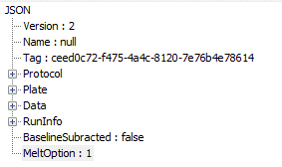 | 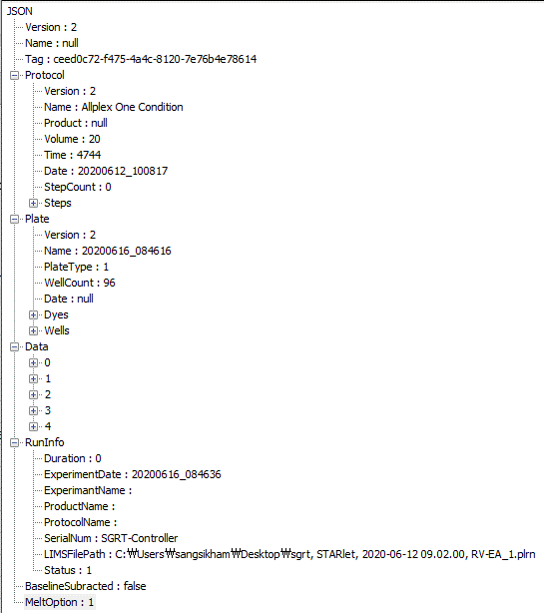 | 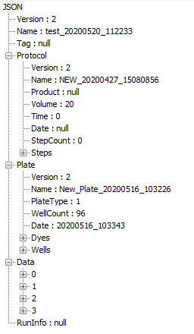
Version | 뷰어하고 약속된 데이터 스트럭쳐 버전
Name Path | File Name Path
Tag | X
BaselineSubracted | ??
MeltOption | ??
Protocol | ?? Depth 1
Plate | ?? Depth 1
Data | ?? Depth 1
RunInfo | ?? Depth 1

 |  | 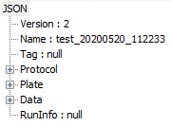

DataScale ?? 필요 ??
Extraction Free ?? 필요 ?? Plate -> Wells 에 할당

PLRN 데이터 로드 추가 필요

TO_DO | Launcher Version Launcher Position

 |  |  | 20200616_100426.json | test_cfx_raw.json

Protocol_Depth 1
Protocol Data Structure |  |  |  |  |  | NOTE_UKJK | 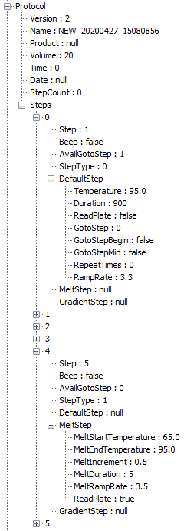
Name |  |  |  | Type | Description
Protocol | Version |  |  | Int | Protocol 버전 (현재 2) | X
 | Name |  |  | String | Protocol 이름 | prcl 파일명 ?? --> Depth 0 로 이동 ?? --> 필요 없음
 | Product |  |  | String | Protocol 제품명 ( NOTE : Protocol 이 지원하는 product 들, List<String> 으로 변경 필요 ) | X
 | Volume |  |  | Int | Sample의 양 (ul) | X
 | Time |  |  | Int | 전체 PCR 진행 시간 (seconds) | X
 | Date |  |  | String | 생성 시간 ("yyyyMMdd_HHmmss") | X ??
 | StepCount |  |  | Int | 전체 Step 개수 | X
 | Steps |  |  | List
 |  | Step |  | Int | Step 번호 (1부터 시작) | X
 |  | Beep |  | Bool | 비프음 발생 유무 | X
 |  | AvailGotoStep |  | Int | DefaultStep에서 GotoStep으로 설정 가능한 맨 앞 Step DefaultStep에서 GotoBegin, GotoMid가 true 이면 0 (GotoBegin이 true이나 GotoStep이 0이 아닌 경우는 제외) MeltStep, GradientStep은 0 | X
 |  | StepType |  |  | Step 종류 DefaultStep : 0, MeltStep : 1, Gradient : 2 | X
 |  | DefaultStep |  | Object | DefaultStep이 아니면 null | X
 |  |  | Temperature | Double | Step의 PCR 목표 온도 (°C) | X
 |  |  | Duration | Int | Step 유지 시간 (seconds) | X
 |  |  | ReadPlate | Bool | Step의 RFU DATA 측정 유무, Camera Capture 유무 | X
 |  |  | GotoStep | Int | Cycle 반복의 시작 Step의 번호 | X
 |  |  | GotoStepBegin | Bool | Cycle의 시작 Step | X
 |  |  | GotoStepMid | Bool | Cycle 중간 Step | X
 |  |  | RepeatTimes | Int | 반복 Cycle 횟수 | X
 |  |  | RampRate | Double | 초당 온도 변화량 | X
 |  | MeltStep |  | Object | MeltStep이 아니면 null | X
 |  |  | Start | Double | Melt 시작 온도 온도 (°C) | X
 |  |  | End | Double | Melt 종료 온도 온도 (°C) | X
 |  |  | Increment | Double | Melt 단계별 온도 증가량 | X
 |  |  | Duration | Int | Melt 온도 변경 후 유지 시간 (seconds) | X
 |  |  | ReadPlate | Bool | Melt Step의 RFU DATA 측정 유무, Camera Capture 유무 | X
 |  | GradientStep |  | Object | GradientStep이 아니면 null | X
 |  |  | Low | Double | Gradient 낮은 온도 온도 (°C) | X
 |  |  | High | Double | Gradient 높은 온도 온도 (°C) | X
 |  |  | Duration | Int | Step 유지 시간(seconds) | X

Plate_Depth 1
Plate Data Structure |  |  |  |  |  | UKJK_NOTE | CFX96 / PLRN
Name |  |  |  | Type | Description |  |  |  | 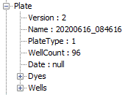 | 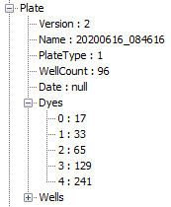
Plate | Version |  |  | Int | Plate 버전 (2) | X
 | Name |  |  | String | Plate 이름 | X
 | PlateType |  |  | Int | Plate 종류 8 strip cap : 1 96 plate film : 2 96 plate cap : 3 | O --> Plate/Tube & Cap/Film 으로 분리 필요 --> YES DB 값 고유 ID
 | WellCount |  |  | Int | Plate well 개수 (현재 96) | O
 | Date |  |  | String | 생성 시간 ("yyyyMMdd_HHmmss") | O --> 전체 구조로
 | Dyes |  |  | List<int> | 사용할 Dye 정보 FAM : 0x11 HEX : 0x21 Cal Red 610 : 0x41 Quasar 670 : 0x81 Quasar 705 : 0xF1 | X --> Data_Depth 1 으로 가고 --> FAM, CHANNEL 맵핑은 드라이버단에서 갖고 있어야 하고 --> 필요에 따라서는 DB 테이블 추가 필요 | CFX96 모든 Well 의 Dye ??
 | Wells |  |  | List |  | O
 |  | Position |  | String | Well의 위치 96 well인 경우 8x12 행렬로 열 : 01 부터 12 (D2) 행 : A 부터 H (upper case) A01, A02 ~ H01, H12 | O | CFX96 WellID
 |  | Type |  | Int | Sample 종류 Sample : 0 PC = 1 NC = 2 Standard(STD) = 3 NTC = 5 NRT = 6 WTC (For 6 Wild Type) And Make DB Table | O | CFX96 Well Type
 |  | Name |  | String | User 설정한 well 이름 | O ?? CFX96, PLRN 어느 정보 ?? | CFX96 Well Name // PLRN Patient Name List
 |  | PatientId |  | String | User가 설정한 Well ID | O ?? CFX96, PLRN 어느 정보 ?? | PLRN Barcode 에서 읽어와서 채움
 |  | ExcluedAnalysis |  | Bool | 분석에서 제외할 well | X
 |  | Dyes |  | List |  | O | CFX96 Well 별 Dye ??
 |  |  | Channel | Int | Channel 번호 : 1 ~ 5 | O
 |  |  | Dye | Int | 형광 종류 FAM : 0x11 HEX : 0x21 Cal Red 610 : 0x31 Quasar 670 : 0x41 Quasar 705 : 0xF1 | X
 |  |  | Concentration | double | Standard Well인 경우의 농도 | O | CFX96 Sq (logSq 는 계산할 수 있음 log10(Sq) ) --> Data 로 옮겨야 함
 |  |  | Targets | List<string> | 타겟의 이름으로 낮은 온도 순 | X

 |  |  |  |  |  |  | CFX96 urine ?? --> Wells 에 할당함
 |  |  |  |  |  |  | CFX96 Ct (Cq Mean) 정보 저장 필요 ?? | Data 로 설정해야 함

 |  |  |  |  |  |  | PLRN 의 경우 기존 뷰어에서는 옵션에 따라 읽어들인 값을 실제 맵핑하는 필드가 달라질 수 있다. 일단 Default 옵션으로 처리한다. 뷰어의 옵션을 드라이버 단에서 읽을 수 있어야 차후 옵션 처리가 가능하다.

 |  |  |  |  |  | PLRN Plate Barcode --> Plate 에 Barcode_Plate 로 할당함 DWP Barcode --> Plate 에 Barcode_DWP 로 할당함 ClotSampleWell -> Wells ClotSample 로 할당함 Run Protocol (prcl) --> Protocol ?? --> 할당하지 않음 Sample Name --> Wells 에 PatientID 로 할당함 Urine --> Ch1 Target Name --> Wells 에 Urine 으로 할당함 FRET A_B_C --> No Field at SGRT --> 아래 별도 할당 내용 명시 Well Note --> RP1, RP2, … --> Wells 에 ProductName_Abbr 로 할당함 Plate Type --> For Plate --> Plate 에 Tube_Plate 로 할당함 capFilm --> For Plate, No Field at SGRT --> Plate 에 Cap_Film 으로 할당함 Extraction-Free --> For Plate, No Field at SGRT --> Wells 에 ExtractionType 으로 할당함 FRET A_B_C Extraction Barcode List --> Well --> Wells 에 Barcode_Extract 로 할당 PCR Barcode List --> Wells 에 Barcode_PCR (Array) 로 할당 Panel Index --> Well 에 Index_Set 으로 할당

Data_Depth 1
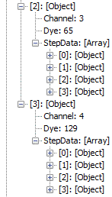
Result Data Structure |  |  |  |  |  |  | UKJK_NOTE | CFX96 / PLRN
Name |  |  |  |  | Type | Description |  |  | 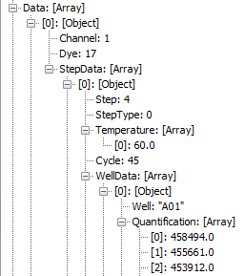 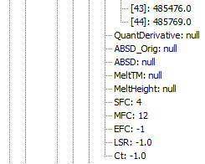 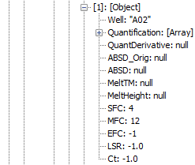 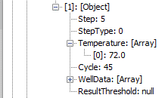 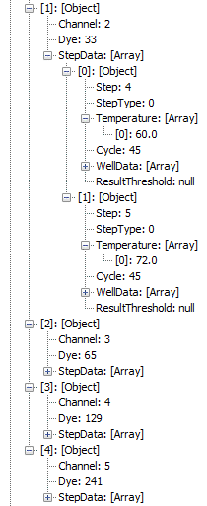 | 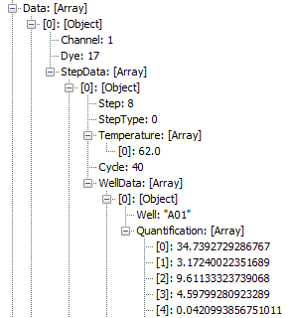 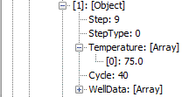 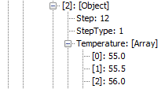 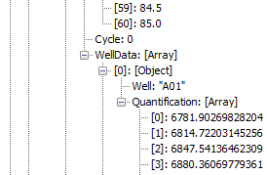 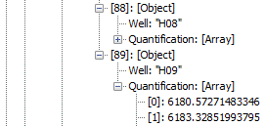
Result | Version |  |  |  | Int | Result 버전 (2) | X
 | Name |  |  |  | string | 결과 이름 | X
 | Tag |  |  |  | string | 실험 구분을 위한 Unique Id (UUID, GUID 등) | X
 | Protocol |  |  |  | Object | 표 4.1.1 참조 | ??
 | Plate |  |  |  | Object | 표 4.1.2 참조 | ??
 | Run Info | Duration |  |  | Int | 전체 PCR 진행된 시간(Seconds) | X
 |  | ExperimentDate |  |  | String | PCR 검사 완료 시간("yyyyMMdd_HHmmss") | X
 |  | ExperimentName |  |  | String | PCR 실험 이름 | X
 |  | ProductName |  |  | String | 실험에 사용된Protocol의 Product | Well 별 제품 개념이므로 Plate -> Wells 로
 |  | ProtocolName |  |  | String | 실험에 사용된Protocol의 Name | X
 |  | SerialNum |  |  | String | PCR 장비 Serial 번호 | X
 |  | Status |  |  | Int | PCR 완료 상태 비정상 종료 : 0 정상 완료 : 1 User Cancelled : 2 | X
 | Data |  |  |  | List
 |  | Channel |  |  | Int | Channel | O
 |  |  |  |  |  | 1 ~ 5
 |  | Dye |  |  | int | Dye 정보 | O
 |  |  |  |  |  | FAM : 0x11
 |  |  |  |  |  | HEX : 0x21
 |  |  |  |  |  | Cal Red 610 : 0x41
 |  |  |  |  |  | Quasar 670 : 0x81
 |  |  |  |  |  | Quasar 705 : 0xF1
 |  | StepData |  |  | List
 |  |  | Step |  |  | RFU data를 측정한 Step | O
 |  |  | StepType |  | int | Step 종류 | O Cycle 별 RFU Melt 별 RFU
 |  |  |  |  |  | DefaultStep : 0 QuantStep
 |  |  |  |  |  | MeltStep : 1
 |  |  |  |  |  | Gradient : 2
 |  | Start End Increment | Temperature |  | List<double> | RFU를 측정한 step의 유지 온도 | O
 |  |  |  |  |  | DefaultStep인 경우 온도 값을 한 개 갖는 리스트
 |  |  |  |  |  | MeltStep인 경우에는 RFU를 측정한 온도가 리스트로 있음
 |  |  |  |  |  | (ex, [60, 60.5, ….])
 |  |  | WellData |  | List
 |  |  |  | Well --> Target 도 추가 | string | Well Position 값으로 96 well의 경우 A01 ~ H12중의 값을 갖는다 | O | CFX96 WellID
 |  |  |  | Quantification | List<double> | 측정한 RFU data 리스트 | O DefaultStep, MeltStep 별도로 처리 ?? MeltStep 인 경우 Derivative 값도 필요 ?? | CFX96 Cycle, RFU CFX96 Temperature, RFU, -dRFU
 |  |  |  |  |  | DefaultStep은 cycle 순서로 MeltStep은 온도 순으로 있음
 |  |  |  | MANUAL_SFC |  | (Data 분석용) | 이하 X
 |  |  |  | AUTO_MFC |  | (Data 분석용)
 |  |  |  | MANUAL_MFC |  | (Data 분석용)
 |  |  |  | EFC |  | (Data 분석용)
 |  |  |  | LSR |  | (Data 분석용)
 |  |  |  | Ct |  | (Data 분석용)
 |  |  | ThresholdSetting |  |  | (Data 분석용)
 |  |  |  | UseAutoAmpThreshold |  | (Data 분석용)
 |  |  |  | AutoAmpThresholdMin |  | (Data 분석용)
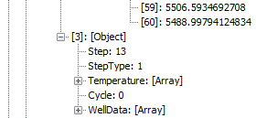
 |  |  |  | AutoThreshold |  | (Data 분석용)
 |  |  |  | ManualThreshold |  | (Data 분석용)
 |  |  |  | UseAutoBaseline |  | (Data 분석용)
 |  |  |  | Smoothing |  | (Data 분석용)
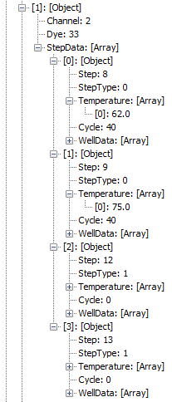
 |  |  |  | Jumping |  | (Data 분석용)
 |  |  |  | MeltThreshold |  | (Data 분석용)
 |  |  |  | MeltTMRanage |  | (Data 분석용)
 |  |  |  | MeltOption |  | (Data 분석용)

 |  |  |  | Ct (CFX96 에서 나오는 내용 확읺애서 Plate 또는 Data 에 위치해야 함)

